Rint
Práctica Dinámica Rotacional
OBJETIVO: Determinar la aceleración del cilindro que rota sin deslizar en una pista con fricción, alterando el momento de inercia al mover masas entre diferentes valores de radio.
Variables | Descripción | Valor | Unidad | GRUPO | ax/2 | ay/2 | a | %error
θ | Ángulo del plano inclinado | 19.00 | deg | 1 |  |  | 0.000 | 100.00%
m1 | Contra peso | 0.11192 | kg | 2 |  |  | 0.000 | 100.00%
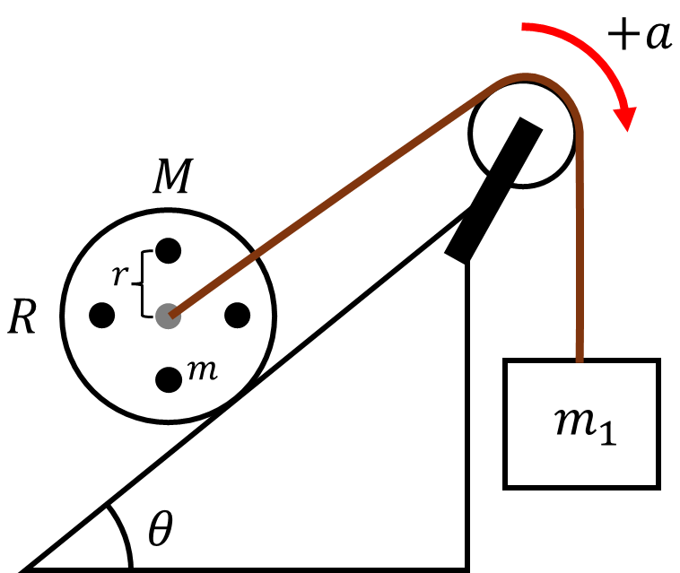
M | Masa del cilindro | 0.28036 | kg | 3 |  |  | 0.000 | 100.00%
R | Radio del cilindro | 0.05 | m | 4 |  |  | 0.000 | 100.00%
N | Número de varillas | 4 |  | 5 |  |  | 0.000 | 100.00%
m | Masa de las varillas | 0.056395 | kg | 6 |  |  | 0.000 | 100.00%
rx | Radio de ubicación de las varillas | 0.019 | m | 7 |  |  | 0.000 | 100.00%
 |  |  |  | 8 |  |  | 0.000 | 100.00%
rx | en m |  | Valores fijos | 9 |  |  | 0.000 | 100.00%
ra | 0.019 |  | Valores a ingresar | 10 |  |  | 0.000 | 100.00%
rb | 0.038 |  |  | En esta tabla, cada grupo de trabajo deberá dictar el término que acompaña a t cuadrado obtenido de FizziQ de las gráficas posición vs. tiempo, en x y en y.

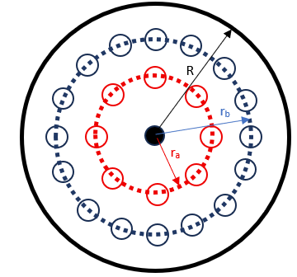
$$x\left(t\right)={\frac{1}{2}a}_{x}t^{2}+v_{ox}t+x_{0}$$
Resultado
a | Aceleración teórica | -0.655 | m/s2
$$a=\frac{g\left(m_{1}−\left(M+Nm\right)\sin{θ}\right)}{\frac{3M}{2}+Nm\left(1+{\left(\frac{r}{R}\right)}^{2}\right)+m_{1}}$$
Modelo teórico de la aceleración

$$y\left(t\right)={\frac{1}{2}a}_{y}t^{2}+v_{oy}t+y_{0}$$

Predicción para FizziQ
Variables | Descripción | Valor | Unidad
ax | Aceleración en x | -0.6194 | m/s2
ay | Aceleración en y | -0.2133 | m/s2
a | Aceleración experimental | 0.6551 | m/s2

Rext
Práctica Dinámica Rotacional
OBJETIVO: Determinar la aceleración del cilindro que rota sin deslizar en una pista con fricción, alterando el momento de inercia al mover masas entre diferentes valores de radio.
Variables | Descripción | Valor | Unidad | GRUPO | ax/2 | ay/2 | a | %error
θ | Ángulo del plano inclinado | 19.00 | deg | 1 |  |  | 0.000 | 100.00%
m1 | Contra peso | 0.11192 | kg | 2 |  |  | 0.000 | 100.00%
M | Masa del cilindro | 0.28036 | kg | 3 |  |  | 0.000 | 100.00%
R | Radio del cilindro | 0.05 | m | 4 |  |  | 0.000 | 100.00%
N | Número de varillas | 4 |  | 5 |  |  | 0.000 | 100.00%
m | Masa de las varillas | 0.056395 | kg | 6 |  |  | 0.000 | 100.00%
rx | Radio de ubicación de las varillas | 0.038 | m | 7 |  |  | 0.000 | 100.00%
 |  |  |  | 8 |  |  | 0.000 | 100.00%
rx | en m |  | Valores fijos | 9 |  |  | 0.000 | 100.00%
ra | 0.019 |  | Valores a ingresar | 10 |  |  | 0.000 | 100.00%
rb | 0.038 |  |  | En esta tabla, cada grupo de trabajo deberá dictar el término que acompaña a t cuadrado obtenido de FizziQ de las gráficas posición vs. tiempo, en x y en y.

$$x\left(t\right)={\frac{1}{2}a}_{x}t^{2}+v_{ox}t+x_{0}$$
Resultado
a | Aceleración teórica | -0.583 | m/s2
$$a=\frac{g\left(m_{1}−\left(M+Nm\right)\sin{θ}\right)}{\frac{3M}{2}+Nm\left(1+{\left(\frac{r}{R}\right)}^{2}\right)+m_{1}}$$
Modelo teórico de la aceleración

$$y\left(t\right)={\frac{1}{2}a}_{y}t^{2}+v_{oy}t+y_{0}$$

Predicción para FizziQ
Variables | Descripción | Valor | Unidad
ax | Aceleración en x | -0.5513 | m/s2
ay | Aceleración en y | -0.1898 | m/s2
a | Aceleración experimental | 0.5831 | m/s2

